상품제안서
송월타월 클래식68 바스타월 30수 450g | 상품코드: S09178

 |  |  |  |  |  |  | 02-713-8555 | www.synergygift.co.kr
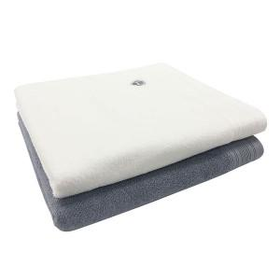

【상세/제작정보】 | <p>※종이상자 미선택시 기본 벌크 출고됩니다.</p>

【인쇄/포장옵션】 | 실크, 자수 / 포장지포장

【공급단가】 | 수량 | 50~ | 100~ | 500~ | 1,000~ | 2,000~
*VAT별도 | 아이보리 | 16,390원 | 16,140원 | 15,760원 | 15,130원 | 14,500원
 | 연회색 | 16,390원 | 16,140원 | 15,760원 | 15,130원 | 14,500원
 | 골고루 | 16,390원 | 16,140원 | 15,760원 | 15,130원 | 14,500원

【상품 URL】 | https://www.synergygift.co.kr:443/src/goods_detail.php?gdno=20043

